Sheet1
Bước 1: | Chuột phải This PC -> properties -> Advanced system settings -> Environment
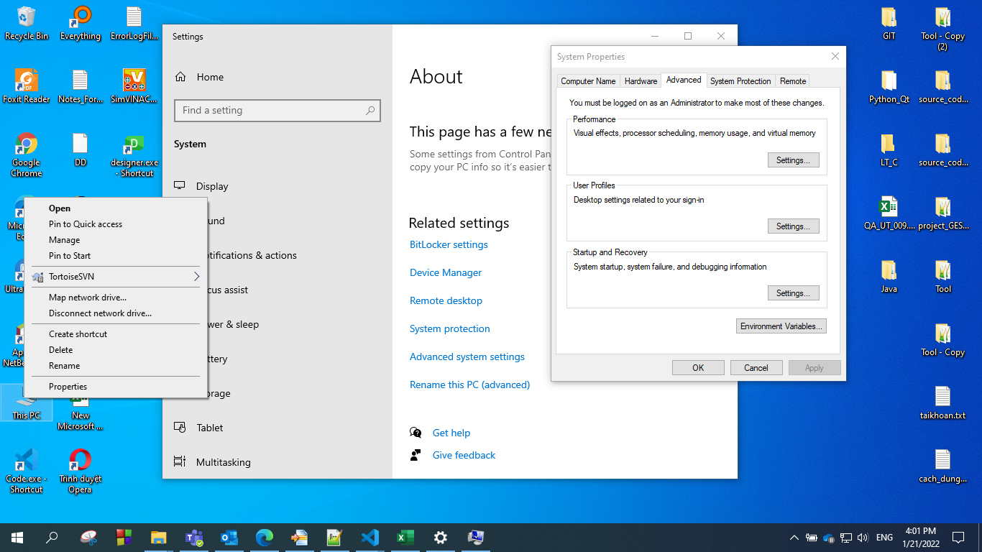

Bước 2: | Chọn Edit

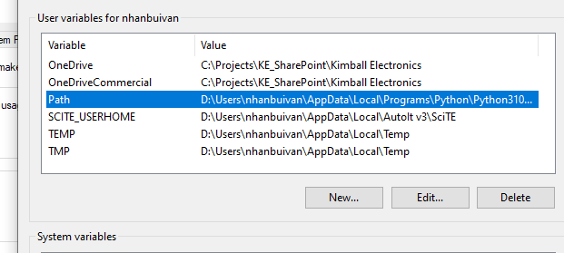

Bước 3: | Chọn New và copy đường dẫn của ctags "C:\Projects\ODC_VN\03_Tasks\30_Execute_project_DD\01_DD_tasks\02_Tools\999_Tool_DD\ctags58"
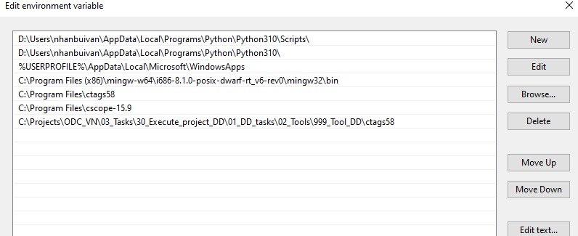

 |  | Khung màu đỏ là đường dẫn, chỉ cần 1 cái thôi

Bước 4 :
 | Chạy tool xí lụi

